상품제안서
엠지텍 블루투스 송수신기 사운드업X10 | 상품코드: S00493

 |  |  |  |  |  |  | 02-713-8555 | www.synergygift.co.kr
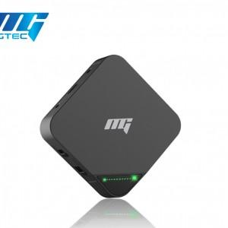

【상세/제작정보】 | .

【인쇄/포장옵션】 | 레이저 / 포장지포장

【공급단가】 | 수량 | 10~ | 30~ | 50~ | 100~ | 500~
*VAT별도 | 단가 | 51,300원 | 49,400원 | 47,500원 | 45,600원 | 44,460원

【상품 URL】 | https://www.synergygift.co.kr:443/src/goods_detail.php?gdno=11082

